Contact
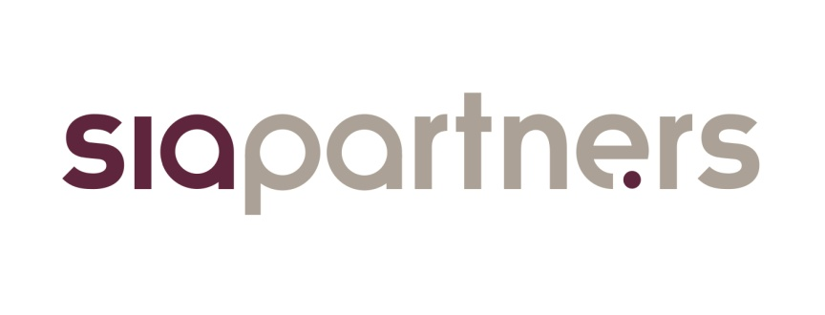

 | L'observatoire du biométhane, baromètre de la filière en France
 | Lancé en mars 2016 par le cabinet de conseil Sia Partners en partenariat avec France Biométhane, l'observatoire du biométhane se positionne comme le guide de référence de la filière en France. Il a pour but de décrire et de mesurer l'évolution de la filière au travers d'indicateurs pédagogiques et fiables.

 | Présentation Sia Partners
 | Sia Partners (http://www.sia-partners.com/) est devenu en moins de 20 ans le leader des cabinets de conseil français indépendants. Cofondé en 1999 par Matthieu Courtecuisse, Sia Partners compte plus de 1000 consultants pour un chiffre d'affaires de 182 millions d'euros en 2017. Le Groupe dispose de 20 bureaux dans quinze pays; les Etats-Unis représentant le deuxième marché. Sia Partners est reconnu pour son expertise pointue dans l'énergie, les banques, l'assurance, les télécoms et le transport.

 | Contact
 | Charlotte de Lorgeril Associate Partner Energy, Utilities & Environment charlotte.delorgeril@sia-partners.com +33 6 24 73 18 34

 | Antoine Fontaine Consultant Energy, Utilities & Environment antoine.fontaine@sia-partners.com +33 6 48 39 82 57

Graphique
 | 35
 | 59
 | 9
 | 3
 | 67
 | 56
 | 7
 | 137
 | 8
Injection réseau de gaz
Cogénération
Usage direct
Le scenario ADEME énergie-climat 2035-2050, mis à jour en octobre 2017, donne une vision réaliste de l’évolution du système énergétique français. Il vise à orienter les décisions stratégiques à venir vers une maitrise de la consommation, une baisse des émissions et un développement des énergies renouvelables.
Le scénario mix gaz 100 % EnR&R provient de l’étude « Un mix de gaz 100% renouvelable en 2050 ? » réalisé par l’ADEME avec la participation de GRDF et GRTgaz. L’étude explore la faisabilité technico-économique d’un mix 100% renouvelable pour le gaz en se basant sur le scénario énergie-climat 2035-2050.
Le scenario NégaWatt 2017 se base sur une politique très volontariste de sobriété et d’efficacité énergétique, aboutissant à une baisse importante de la consommation et à une production entièrement renouvelable d’ici 2050.
Source : analyse Sia Partners d'après ADEME, GRDF, GRTgaz et Négawatt
Mise à jour avril 2018
Le scénario réaliste de l’ADEME prévoit une production de biogaz de 103 TWh en 2050 dont environ 60 TWh injectés dans le réseau. Parmi les scénarios volontaristes visant un mix 100% renouvelable Négawatt propose des quantités similaires pour l’injection mais remplace la cogénération par un usage sur site du biogaz. Le scénario 100% EnR&R favorise très largement l’injection.
Valorisation du biogaz produit en France à l’horizon 2050
Scénario énergie-climat 2035-2050
Scénario Négawatt 2017
103 TWh/an
Scénario mix gaz 100% EnR&R
152 TWh/an
125 TWh/an
* Usage direct : utilisation sur le lieu de production en carburant agricole ou en combustible

